Sheet1
 | 字段中文名称 | 字段英文名称 | 是否可以为空 | 最大长度 | 字段类型 | 字段类型 | 备注
评审意见

 | 收文编号 | swbh |  | 200 | character

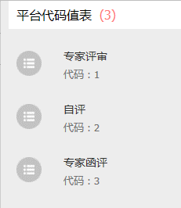
 | 评审方式 | psfs |  | 200 | character |  | 代码表：fgwpmpsfs

 | 送审日期 | sssj |  |  | timestamp
 | 评审结束时间 | psjssj |  |  | timestamp
 | 项目评审要点 | xmpsyd |  | 4000 | character
 | 申报投资额（万元） | sb | 是(退文) |  | numeric
 | 审定投资额（万元） | sd | 是(退文、项目建议书) |  | numeric
 | 核减（增）投资额（万元） | hjz | 是(退文、项目建议书) |  | numeric
 | 核减（增）率 | hjzl | 是(退文、项目建议书) | 7 | numeric
 | 备注 | psbz | 是 | 200 | character
 | 项目建设必要性 | xmjsbyx | 是(退文) | 4000 | character
 | 建设内容及规模 | jsnrjgm | 是(退文) | 4000 | character
 | 投资估算及资金来源 | tzksjzjly | 是(退文) | 4000 | character
 | 下一阶段工作要求 | xyjdgzyq | 是 | 4000 | character
评审成果附件 | 评审报告（需上传pdf和word文档） | psbg |  | 4000 | character | 以附件形式上传
 | 投资估算审核表（需上传pdf和word文档） | tzgsshb |  | 4000 | character | 以附件形式上传
 | 专家评审意见 | zjpsyj | 是(退文、自评) | 4000 | character
 | 专家评审名单 | zjpsmd | 是(退文、自评) | 4000 | character
 | 其它 | qtfj | 是 | 4000 | character
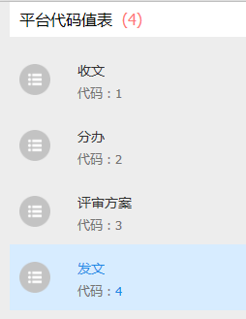
评审过程 | 办理环节 | blhj |  | 200 | character |  | 代码表：fgwpmblhj
 | 办理意见 | psblyj |  | 4000 | character
 | 办理人 | blr |  | 200 | character
 | 办理时间 | blsj |  |  | timestamp
 | 材料（附件） | cl | 是 | 4000 | character | 附件只验证有没有评审意见或审核意见

评审意见、评审成果附件字段在每个处理表都有
评审过程 fgwpmpsgcb

